정기점검2_안전관리자
□ 터널 전기안전관리자 |  |  |  |  |  | ○ 월간 |  |  | ◎ 분기 | ◎ 반기 |  | ● 연차
구 분 | 설비명 | 점검내용 | 일자

비상전원설비 | UPS | ㅇ 축전지 전해액 및 충전상태 |  |  | ○
 |  | ㅇ 입,출력부 전압 전류 상태 |  |  | ○
 |  | ㅇ 이상 소음 발생 여부 |  |  | ○
 |  | ㅇ 비상시 전원절체 동작여부 |  |  | ○
 |  | ㅇ UPS 축전지 내부저항 및 전압측정(첨부양식 #2-1)_(분기) |  |  |  |  |  |  |  |  | 4~6월중 점검
 |  | ㅇ 전자접촉기, 휴즈 이상여부 |  |  | ○
 |  | ㅇ 축전지 단자 산화 및 접속상태 |  |  | ○
 |  | ㅇ 부하평형 여부측정 (분기) |  |  |  |  |  |  |  |  | 4~6월중 점검
 | 발전기 | ㅇ 작동 무부하시험 |  |  |  | ○
 |  | ㅇ 작동 부하시험(부하평형 여부 확인)_(분기) |  |  |  |  |  |  |  |  | 4~6월중 점검
 |  | ㅇ 엔진오일 오염 및 유량상태 |  |  |  |  | ○
 |  | ㅇ 각종 오일 누유 여부 |  |  |  |  | ○
 |  | ㅇ 냉각수 및 유류보충 상태 |  |  |  |  | ○
 |  | ㅇ 축전지 전해액 및 충전상태 (분기)
 |  | ㅇ 배터리 내부저항 측정점검 (분기) |  |  |  |  |  |  |  |  | 4~6월중 점검
 |  | ㅇ 전기결선상태 점검 |  |  |  |  | ○
 |  | ㅇ 자동·수동스위치 및 전력회로 점검 |  |  |  |  | ○
 |  | ㅇ 전력 배선 및 접속부 상태 (분기)
 |  | ㅇ 엔진기기 조임상태 |  |  |  |  | ○
 |  | ㅇ 벨트상태 및 장력 (분기)
 |  | ㅇ 부대설비(급,배기시설) 상태 (분기)
기타 |  | ㅇ 각종 공구 관리상태 및 자재비치 상태 |  |  |  |  |  | ○
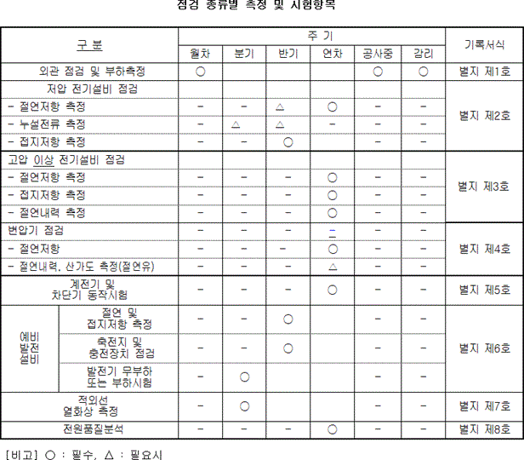
태양광발전설비 |  | ㅇ 패널 외관상태 및 발전량 확인 |  |  |  |  |  |  | ○
 |  | ㅇ 구조물 외관상태 및 볼트 체결상태 |  |  |  |  |  |  | ○
 |  | ㅇ 전선 및 접속부 이상 상태 |  |  |  |  |  |  | ○
 |  | ㅇ 인버터 외관상태 및 정상 작동상태 |  |  |  |  |  |  | ○
직무고시 | ㅇ 외관 점검 및 부하측정 (월차) |  |  | ○
 | 저압 설비 | ㅇ 절연저항 측정(연차) |  |  |  |  |  |  |  |  | 10~12월중 점검
 |  | ㅇ 누설전류 측정(분기, 필요시) |  |  |  |  |  |  |  |  | 4~6월중 점검
 |  | ㅇ 접지저항 측정(반기) |  |  |  |  |  |  |  |  | 3~6월중 점검
 | 고압 설비 | ㅇ 절연저항 측정(연차) |  |  |  |  |  |  |  |  | 10~12월중 점검
 |  | ㅇ 접지저항 측정(연차) |  |  |  |  |  |  |  |  | 10~12월중 점검
 |  | ㅇ 절연내력 측정(연차) |  |  |  |  |  |  |  |  | 10~12월중 점검
 | 변압기 점검 | ㅇ 절연저항 점검(연차) |  |  |  |  |  |  |  |  | 10~12월중 점검
 |  | ㅇ 절연내역, 산가도 측정(연차, 필요시) |  |  |  |  |  |  |  |  | 10~12월중 점검
 | ㅇ 계전기 및 차단기 동작시험(연차) |  |  |  |  |  |  |  |  |  | 10~12월중 점검
 | 예비 발전 설비 | ㅇ 절연 및 접지저항 측정(반기) |  |  |  |  |  |  |  |  | 3~6월중 점검
 |  | ㅇ 축전지 및 충전장치 점검(반기) |  |  |  |  |  |  |  |  | 3~6월중 점검
 |  | ㅇ 발전기 무부하 또는 부하시험(분기) |  |  |  |  |  |  |  |  | 4~6월중 점검
 | ㅇ 적외선 열화상 측정(분기) |  |  |  |  |  |  |  |  |  | 4~6월중 점검
 | ㅇ 전원품질분석(연차) |  |  |  |  |  |  |  |  |  | 10~12월중 점검

